Cambio 1
Volver

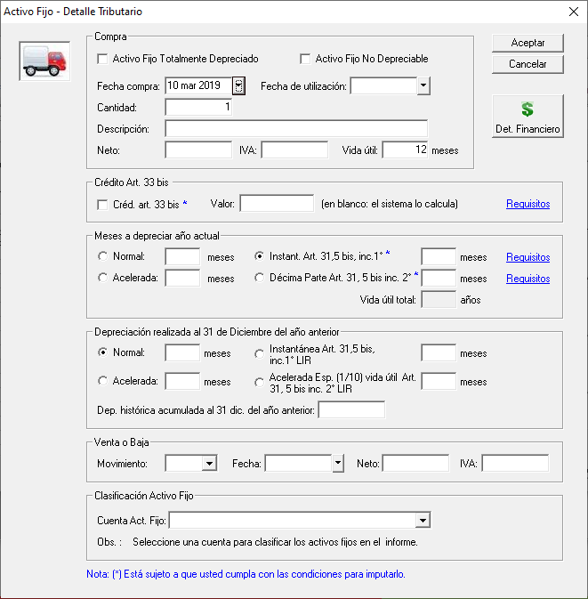
 | 1° | Las depreciaciones marcadas en cuadro nararanjo NO sufrieron modificaciones

 | 2° | Las depreciaciones marcadas en cuadro rojo son vigentes
 |  | hasta el 31/12/2019 (fecha de utilización 31/12/2019 (marcada en cuadro verde))

 | 3° | Eso significa que a partir del 01/01/2020 (Cuando abro el LP Contab año 2020) NO se pueden elegir
 |  | estas depreciaciones (cuadro rojo)
 |  |  | Instant. Art. 31, 5 Bis Inc. 1°
 |  |  | Decima Parte Art. 31, 5 bis inc. 2°

 |  | Los activos fijos que traen estas depreciaciones deben seguir
 |  | El tema es que a partir del 01.01.2020 no se pueden elegir para biene nuevos

 | 4° | Los que estan marcado en el cuadro azul solo podra hacerse
 |  | en el año 2020 cuando ingreso activo fijos del año anterior (estando en el año 2020
 |  | con fecha de compra 31.12.2019)

 | 5° | Los que estan marcado en el cuadro azul en el año 2021
 |  | no debiera permitir ingresar meses (los que estan cuadro rojo tampoco debe permitir ingreso)

Cambio 2
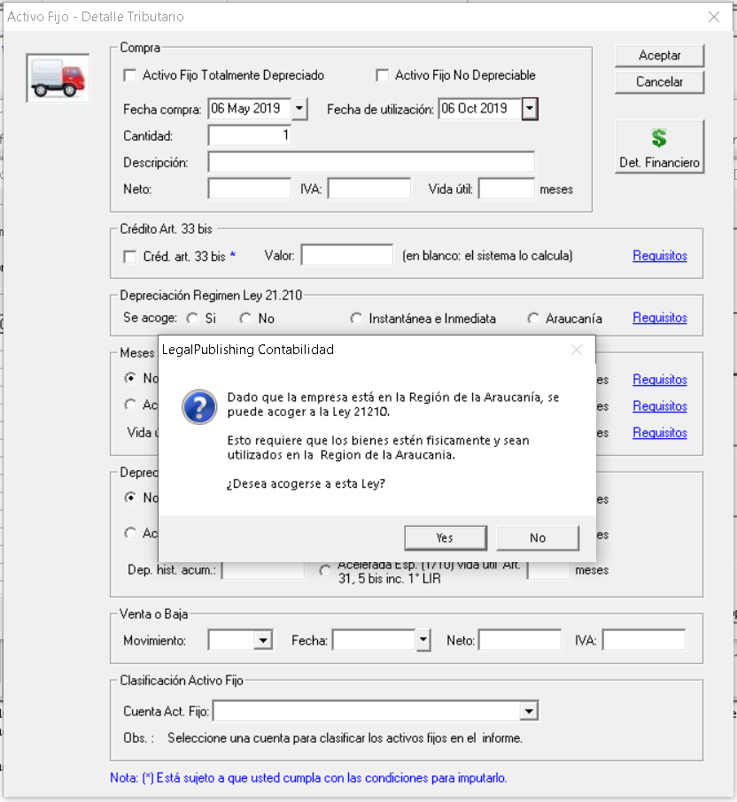
Volver
 |  |  |  |  |  | OJO: VER NOTAS FW abajo

 |  |  |  |  |  | A partir del 01.10.2019 al 31.12.2021 (Fecha Compra) se deben crear dos depreciaciones:

 |  |  |  |  |  |  | 1° | Depreciación Instantanea e Inmediata
 |  |  |  |  |  |  | 2° | Depreciación Bienes Araucania

 |  |  |  |  |  | Depreciacion Instantanea
 |  |  |  |  |  |  | a) | 50% valor del bien actualizado
 |  |  |  |  |  |  |  | 50% Restante se podra aplicar
 |  |  |  |  |  |  |  |  | Dep. Normal
 |  |  |  |  |  |  |  |  | Dep. Acelerada
 |  |  |  |  |  |  |  |  |  | Clasica
 |  |  |  |  |  |  |  |  |  | Decima Parte Art. 31, 5 bis Inc. 1
 |  |  |  |  |  |  |  | Valor al final de vida util $ 1

 |  |  |  |  |  | Depreciación Araucania

 |  |  |  |  |  |  | a) | 100% valor del bien actualizado
 |  |  |  |  |  |  |  | Valor al final de vida util $ 1

 |  |  |  |  |  |  |  |  |  | a) | Este 50% sera monto de depreciacion del ejercicio
 | A mi parecer podriamos hacer el siguiente cuadro (donde esta el cuadro verde) |  |  |  |  |  |  |  |  | b) | Debe aparecer el 50% valor bien

 | Depreciaciones desde el 01.10.2019 a 31.12.2021

 | Instantanea e Inmediata
 |  |  | ¿Quiere acogerse a este tipo de Depreciación? |  | SI o NO

 |  |  |  |  | Valor
 |  |  |  | 50% Valor Bien | Neto * 50% |  |  |  |  | Este monto se podra aplicar
 |  |  |  | 50% Depreciación | Valor Bien - 50% anterior |  |  |  |  | depreciaciones indicadas arriba:
 |  |  |  |  |  |  |  |  |  |  |  | Dep. Normal
 |  |  | ¿Quiere acogerse a este tipo de Depreciación? |  | SI o NO |  |  |  |  |  |  | Dep. Acelerada Clasica
 | Araucania |  |  |  |  |  |  |  |  |  |  | Decima Parte Art. 31, 5 bis Inc. 1
 |  |  | Debe aparecer marcada en el caso que los datos de empresa tenga Region Araucania |  |  | lo que esta en este cuadro
 |  |  | Preguntar al usuario si lo bienes estaran fisicamente y utilizados en la Region de la Araucania |  |  | solo debe aparecer como pregunta al usuario

 |  |  |  |  | Valor
 |  |  |  |  | Neto * 100% |  |  |  |  | Este 100% sera monto de depreciación del ejercicio
 |  |  |  |  |  |  |  |  |  | independiente el mes de compra
 |  |  |  |  |  |  |  |  |  | (lo importante que debe ser del año)

 | Dato empresa - Region de la Araucania
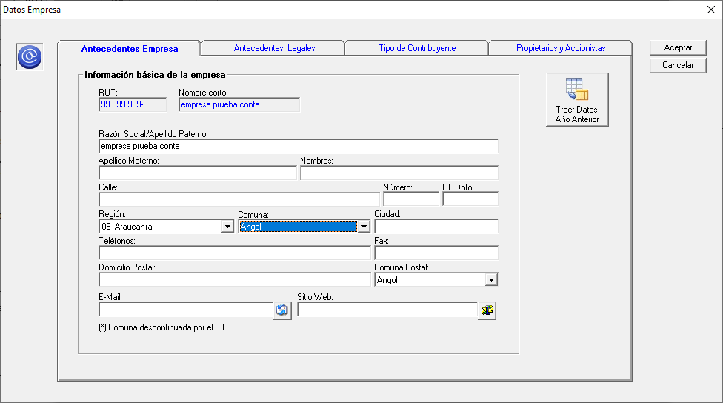

 | Consideraciones
 | 1° | Un activo fijo se puede acoger a Depreciacion Instantanea e Inmediata o Araucania
 |  | es una o la otra pero no las dos

 | 2° | En la Dep. Instantanea e Inmediata el 50% del valor del bien es el cual
 |  | se acoge a depreciación

 | 3° | En la Dep. Araucania el monto del 100% seria la depreciación

 | 4° | El tema de la dep. araucania es una opción para el cliente
 |  | al igual que la dep. instantanea e inmediata
 |  | Esto significa que podrian aplicar las otras depreciaciones vigentes
 |  | siguiente las reglas de cada una

 | FW: Se agregó el siguiente mensaje que aparece al momento de haber ingresado la fecha de utilización SOLO SI:

 |  | 1. es un nuevo bien
 |  | 2. estamos en el rango de fechas de la ley 21210
 |  | 3. la empresa es de la Araucanía

 | OJO: este mensaje aparece sólo una vez, para no aburrir al cliente

 | Si el usuario dice que SI, se marca Acogido y Araucanía

Cambio 3
Volver
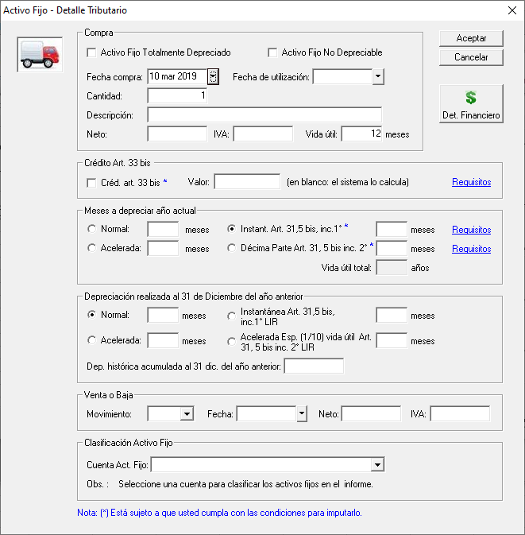

 | 1° | A partir del 01.01.2020 se debe crear una Depreciación (cuadro rojo) |  |  | FW: Aqiuí se considera la fecha de compra del bien, no la fecha de utilización,
 |  |  |  |  | de acuedo a lo indicado por Víctor Morales
 |  |  | Depreciación Art. 31, 5 bis Inc. 1 1/10

 | 2° | Esta depreciación es igual a la Decima parte que existe
 |  | hasta el 31.12.2019

 | 3° | Requisitos Depreciación Decima Parte Art. 31, 5 Bis Inc. 1
 |  | 1° Ingresos del Giro igual o inferior a 100.000 UF
 |  | 2° El bien debe ser Nuevo o Usado

 |  |  |  | Cambiar mensaje de Requisitos a partir 01.01.2020

 | 4° | A partir del 01.01.2021 (cuadro verde) se debe crear
 |  |  | Acelerada Esp. (1/10) Vida Util Art. 31, 5 bis Inc 1° LIR

Cambio 5
Volver

 | IMPORTAR ACTIVOS FIJOS

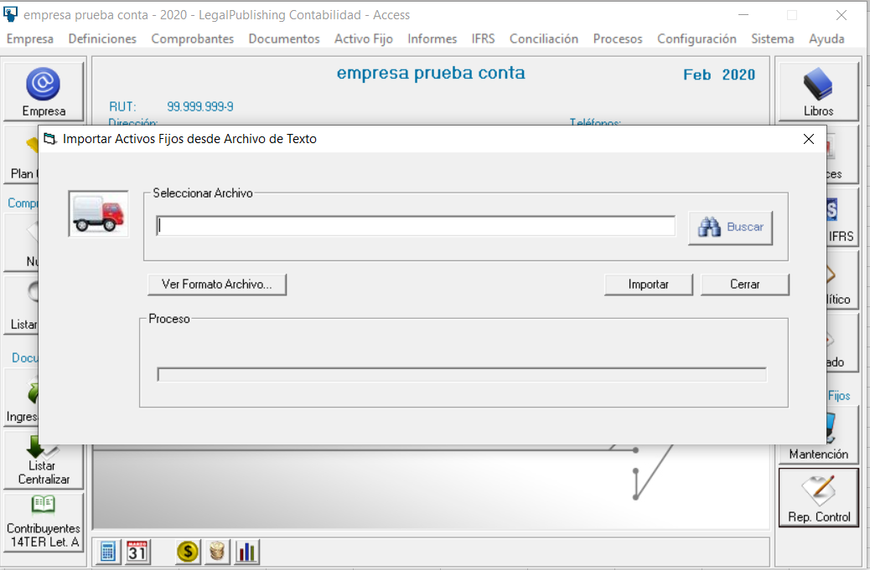

 | Consideraciones
 | 1° | el cambio en el importador de activos fijo dependera de la forma como aborde en el sistema LP Contabilidad Franca
 |  | las depreciaciones instantanea e inmediata y la araucania

 | 2° | Aca tambien hay que cambiar el Manual de Ayuda

